DeXuatVatTu
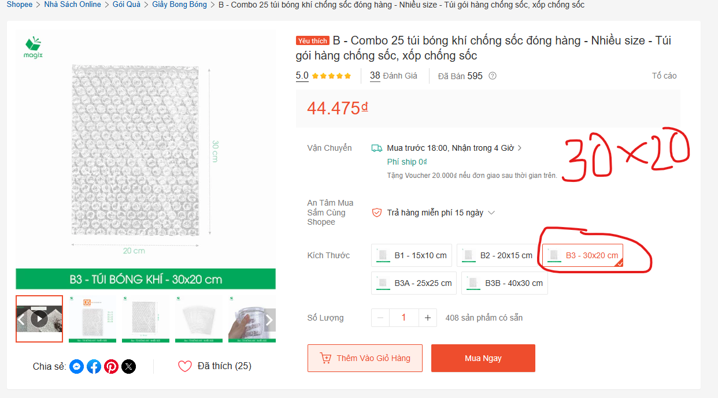
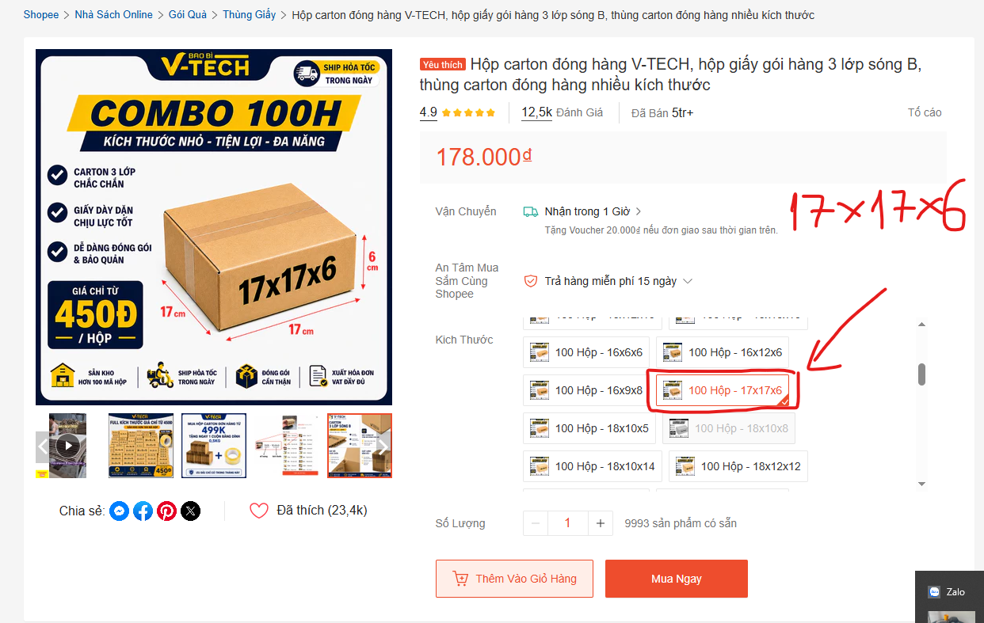
 |  | PHIẾU YÊU CẦU CUNG CẤP VẬT TƯ |  |  |  | BM.02-QT.10/ISO
 |  |  |  |  |  | Ban hành: 01/06/2018
 |  |  |  |  |  | Lần: 01
Phòng ban/ Bộ phận:PKT/ Bảo hành - Sản xuất |  |  |  |  |  | Hà Nội, ngày 19 tháng 06 năm 2026
STT | Mục đích |  | Tên vật tư | ĐVT | Số lượng |  | Ghi chú
 |  |  |  |  | Yêu cầu | Thực xuất
1 | Sản xuất thành phầm VNSH03 Lô 3/2026 |  | Vỏ carton | Chiếc | 1500 |  | Size vỏ: 17*17*6, Link: https://sl1nk.com/enkbbme
2 |  |  | Túi chống sốc | Chiếc | 1500 |  | Size túi: 30x20, Link: https://l1nq.com/lxbd6w0

GĐ. Điều Hành |  | TP.KTTH |  | TP. Kỹ Thuật |  | Người Lập
(Ký, ghi rõ họ tên) |  | (Ký, ghi rõ họ tên) |  | (Ký, ghi rõ họ tên) |  | (Ký, ghi rõ họ tên)

Nguyễn Hải |  | Trần Thị Thu Hà |  | Đào Văn Thông |  | Nguyễn Minh Tùng

